Converteren coördinaten
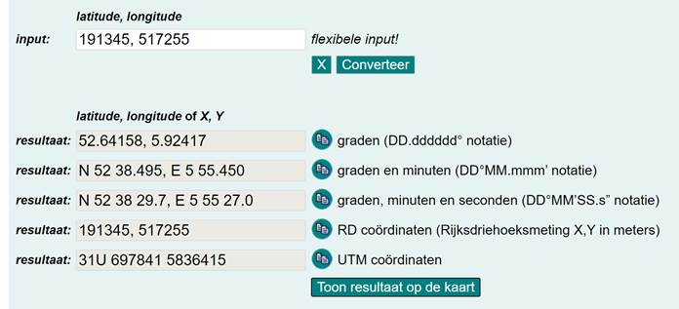
1 | Via de volgende link wordt de site, waarop de coördinaten omgerekend kunnen worden, geopend. | https://www.gpscoordinaten.nl/converteer-gps-coordinaten.php
2 | Zorg dat de coördinaten op de juiste wijze worden ingevuld zoals in onderstaand voorbeeld: 191345, 517255 Dit is nest B Versprille 2 Zwartemeerweg Kraggenburg
3 | Druk op Converteer, vervolgens verschijnen de coördinaten zoals deze geschreven kan worden.
4 | Door onderaan op “Toon resultaat op de kaart” te klikken wordt de locatie weergegeven op de kaart.

